상품제안서
미니엠버 하드케이스 구급파우치 | 상품코드: S38627

 |  |  |  |  |  |  | 02-713-8555 | www.synergygift.co.kr
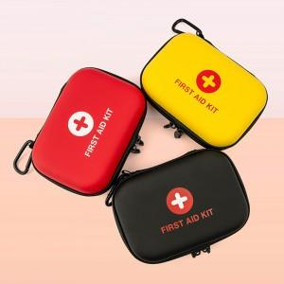

【상세/제작정보】 | <p>1. 가볍고 부드러운 EVA 재질의 하드 케이스&nbsp;</p><p>2. 컴팩트한사이즈,가벼운 무게로 휴대성향상&nbsp;</p><p>3. 분리형 메쉬포켓으로 효율적인 분리보관가능&nbsp;</p><p>4. 탈부착 가능한 메탈 후크 고리제공&nbsp;</p>

【인쇄/포장옵션】 | 실크 / 포장불가능

【공급단가】 | 수량 | 50~ | 100~ | 500~ | 1,000~ | 3,000~
*VAT별도 | 단가 | 5,200원 | 4,920원 | 4,680원 | 4,560원 | 4,480원

【상품 URL】 | https://www.synergygift.co.kr:443/src/goods_detail.php?gdno=38627

